RyA
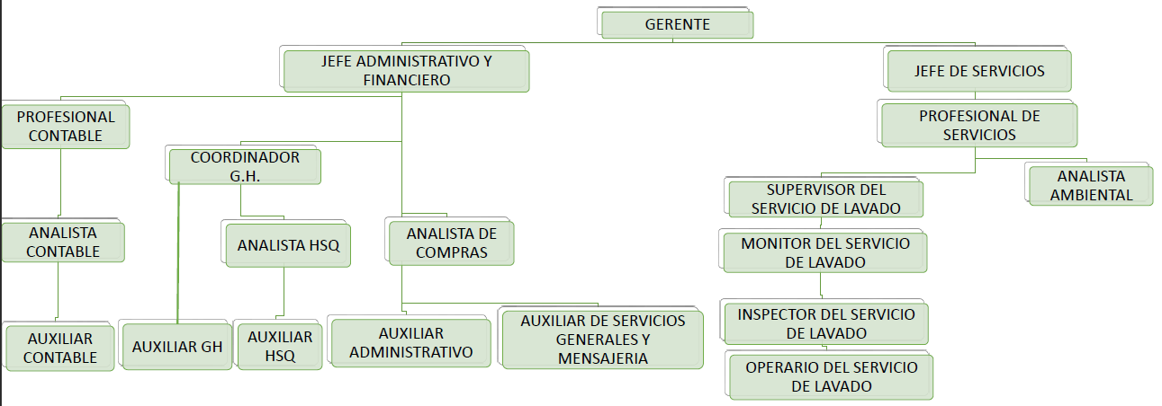
 | ROLES CARGOS | 1. GERENTE GENERAL | 2. JEFE ADMINISTRATIVO Y FINANCIERO | 3. JEFE DE SERVICIOS | 4. COORDINADOR G.H. | 5. PROFESIONAL CONTABLE | 6. PROFESIONAL DE SERVICIOS | 7.ANALISTA HSQ | 8. ANALISTA CONTABLE | 9. ANALISTA DE COMPRAS | 10. SUPERVISOR DE SERVICIOS DE LAVADO | 11. ANALISTA AMBIENTAL | 12.AUXILIAR GH | 13. AUXILIAR HSQ | 14. AUXILIAR CONTABLE | 15. AUXILIAR ADMINISTRATIVO | 16. AUXILIAR DE SERVICIOS GNERALES Y MENSAJERIA | 17. MONITOR DEL SERVICIO DE LAVADO | 18. INSPECTOR DEL SERVICIO DE LAVADO | 19. OPERARIO DEL SERVICIO DE LAVADO
CALIDAD | 1. AUTORIDAD DEL SISTEMA | X | X |  |  |  |  | X
 | 2. RESPONSABLE DEL DESEMPEÑO DEL SISTEMA |  |  |  |  |  |  | X
 | 3. RESPONSABLE DE LA CONFORMIDAD DEL SISTEMA FRENTE A LOS REQUIISITOS | X | X | X | X |  | X | X |  |  | X |  |  | X |  |  |  | X | X
 | 4. RESPONSABLE DE QUE LOS PROCESOS ESTEN GENERANDO LAS SALIDAS PREVISTAS |  | X | X | X |  | , | X |  |  | X |  |  | X |  |  |  | X | X
 | 5. RESPONSABLE DE PROMOVER EL ENFOQUE AL CLIENTE | X | X | X |  |  | X | X |  |  | X |  |  | X |  |  |  | X | X
 | 6. RESPONSABLE DEL MANTENIMIENTO DEL SISTEMA CUANDO SE PLANIFICAN E IMPLEMENTAN CAMBIOS. | X | X | X | X |  | X | X |  |  | X
 | 7. RESPONSABLE DEL SEGUIMIENTO Y MEDICIÓN DE LOS PROCESOS |  |  |  |  |  |  | X
 | 8. RESPONSABLE DE LA COMUNICACIÓN DEL SISTEMA |  |  |  |  |  |  | X
 | 9. RESPONSABLE FRENTE AL MANTENIMIENTO DEL SISTEMA |  | X | X | X |  | X | X |  |  | X |  |  | X |  |  |  | X | X
AMBIENTE | 1. AUTORIDAD DEL SISTEMA | X | X |  |  |  |  |  |  |  |  | X
 | 2. RESPONSABLE DEL DESEMPEÑO DEL SISTEMA |  |  |  |  |  |  |  |  |  |  | X
 | 3. RESPONSABLE DE LA CONFORMIDAD DEL SISTEMA FRENTE A LOS REQUIISITOS |  | X | X | X |  | X |  |  | X | X | X |  |  |  |  |  | X | X
 | 4. RESPONSABLE DE QUE LOS PROCESOS ESTEN GENERANDO LAS SALIDAS PREVISTAS |  | X | X | X |  | X | X |  |  | X | X |  |  |  |  |  | X | X
 | 5. RESPONSABLE DE PROMOVER EL ENFOQUE AL CLIENTE | X | X | X |  |  | X |  |  |  | X | X |  |  |  |  |  | X | X
 | 6. RESPONSABLE DEL MANTENIMIENTO DEL SISTEMA CUANDO SE PLANIFICAN E IMPLEMENTAN CAMBIOS. |  | X | X | X |  | X |  |  |  | X | X
 | 7. RESPONSABLE DEL SEGUIMIENTO Y MEDICIÓN DE LOS PROCESOS |  |  |  |  |  |  |  |  |  |  | X
 | 8. RESPONSABLE DE LA COMUNICACIÓN DEL SISTEMA |  |  |  |  |  |  |  |  |  |  | X
 | 9. RESPONSABLE FRENTE AL MANTENIMIENTO DEL SISTEMA |  | X | X | X |  | X |  |  |  | X | X |  |  |  |  |  | X | X
 |  | 6 | 12 | 10 | 8 | 0 | 9 | 10 | 0 | 1 | 10 | 9 | 0 | 4 | 0 | 0 | 0 | 8 | 8 | 0

